【記載例】 作業計画書
工事名 ： |  | ○○バイパス○○地区盛土その3工事
車両・重機等作業計画書 |  |  |  |  |  |  |  |  |  |  |  |  |  |  |  |  |  |  |  |  |  |  |  |  |  | 元請確認欄 |  |  |  |  |  |  |  |  |  |  |  |  |  |  |  | 施工会社確認欄 |  |  |  |  |  |  |  |  |  | 【作業場所及び作業方法】 ※平面図及び断面図（記入は手書きで構いません）

 |  |  |  |  |  |  |  |  |  |  |  |  |  |  |  |  |  |  |  |  |  |  |  |  |  | 統括安全 衛生責任者 |  |  |  |  | 元方安全 衛生管理者 |  |  |  |  | 現場担当者 |  |  |  |  |  | 安全衛生 責任者 |  |  |  |  | 現場担当者 |  |  |  |  |  | 機械の配置、場内運行経路、路肩対策、地盤の不同沈下対策、制限速度、埋設物・ブロック塀・架空線等の位置、立入禁止範囲、誘導員・見張人・監視員の配置、合図、安全通路、及び安全注意事項等を記入する。

記入例
（車両系建設機械・荷役運搬機械） ※ｸﾚｰﾝ機能付ﾊﾞｯｸﾎｳによる作業除く

自筆サイン
自筆サイン
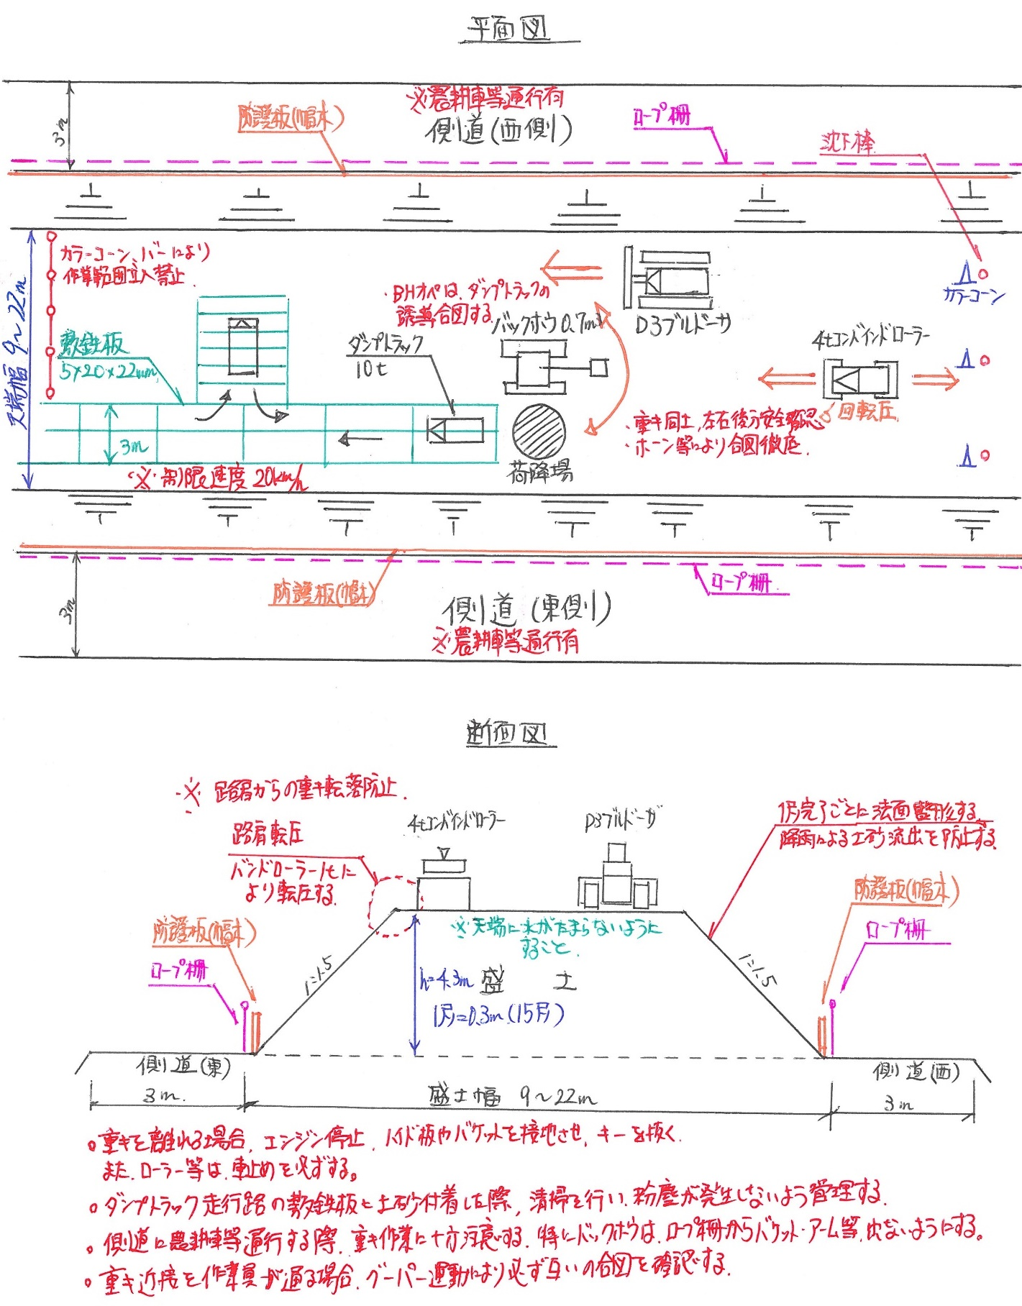
打合せ日 |  |  |  | 2017 |  |  |  | 年 |  | 9 |  | 月 |  | 11 |  | 日 |  | ( | 月 |  | )

施工会社名 |  |  |  | ○○建材(株) |  |  |  |  |  |  |  |  |  |  |  |  |  |  |  |  | 職 長 名 (安全衛生責任者) |  |  |  |  |  |  |  | ○○ ○○ |  |  |  |  |  |  |  |  |  | 作成日 |  |  |  | 2017 |  |  | ． | 9 |  | ． | 11

 |  |  |  |  |  |  |  |  |  |  |  |  |  |  |  |  |  |  |  |  |  |  |  |  |  |  |  |  |  |  |  |  |  |  |  |  |  |  | 作成者 |  |  |  | ○○ ○○

作業内容 | 作業の種類 |  |  |  |  |  | ☐ |  | 整地 |  |  |  | ☐ |  | 掘削 |  |  |  | ☐ |  | 積込 |  |  |  | ☐ |  | 運搬 |  |  |  | ☐ |  | 締固め |  |  |  | ☐ |  | 基礎 |  |  |  | ☐ |  | 解体はつり

 |  |  |  |  |  |  | ☐ |  | 高所 |  |  |  | ☐ |  | その他 ( |  |  |  |  |  |  |  |  |  |  |  |  |  |  |  |  |  |  |  |  |  |  |  |  |  |  |  |  |  |  |  |  |  |  | )

 | 作 業 内 容 |  |  |  |  |  | 路体盛土工 盛土材運搬・巻出し・締固め作業

 | 作 業 場 所 |  |  |  |  |  | №100～№124区間 |  |  |  |  |  |  |  |  |  |  |  |  |  |  |  |  |  |  |  |  |  |  |  |  |  |  |  |  |  |  | ※ |  | 人員配置･作業内容･作業場所等に変更がある場合、都度作成する。

 | 作業日又は作業期間 |  |  |  |  |  | 2017 |  |  |  |  | 年 |  | 9 |  | 月 |  | 11 |  | 日 ～ |  |  |  | 2017 |  |  |  | 年 |  | 11 |  | 月 |  | 16 |  | 日

打合せ・確認・指示事項 | 現場条件 | 地 形 |  |  | ☐ | 平坦地 |  |  |  | ☐ |  | 傾斜地(緩) |  |  |  |  | ☐ |  | 傾斜地(急) |  |  |  |  | ☐ |  | 路肩付近 |  |  |  |  | ☐ |  | 法尻付近 |  |  |  |  | ☐ |  | 作業面(広) |  |  |  |  | ☐ |  | 作業面(狭)

 |  | 地 質 |  |  | ☐ | 硬岩 |  |  |  | ☐ |  | 軟岩 |  |  |  | ☐ |  | 礫 |  |  |  | ☐ |  | 砂礫 |  |  |  | ☐ |  | 砂 |  |  |  | ☐ |  | シルト |  |  |  | ☐ |  | 粘性土 |  |  |  | ☐ |  | 泥岩

 |  | 地 盤 |  |  | ☐ | 堅固 |  |  |  | ☐ |  | 普通 |  |  |  | ☐ |  | 軟弱 〔養生方法： |  |  |  |  |  |  |  |  |  |  |  |  |  |  |  | 〕 | 湧水の程度 |  |  |  |  |  |  | ☐ |  | 無し |  |  | ☐ |  | 有り

 |  | 架空線近接 |  |  |  |  | ☐ |  | 無し |  |  | ☐ |  | 有り |  |  | 有りの場合の対策 |  |  |  |  |  |  |  | 地盤から |  |  |  |  |  |  | ｍ

 |  | 埋 設 物 |  |  |  |  | ☐ |  | 無し |  |  | ☐ |  | 有り |  |  | 有りの場合の対策 |  |  |  |  |  |  |  | 地盤から |  |  |  |  |  |  | ｍ

 | 人員・機械配置 | 作業主任者又は作業指揮者 |  |  |  |  |  |  |  |  |  | ○○ ○○ |  |  |  |  |  |  |  |  | [ | － |  |  |  |  |  |  |  |  | ] |  |  |  |  |  |  |  |  |  | [ |  |  |  |  |  |  |  |  |  | ]

 |  | 使用機械 | 機械区分※ |  |  |  | 機 械 名 |  |  |  |  |  |  |  |  | 能 力 |  |  |  |  |  |  |  |  |  |  | 所属会社 |  |  |  |  |  |  |  | 運転手 |  |  |  |  |  |  |  | 資 格

 |  |  | ① |  |  |  | バックホウ |  |  |  |  |  |  |  |  | 0.7m3級 |  |  |  |  |  |  |  |  |  |  | ○○建材(株) |  |  |  |  |  |  |  | □□ □□ |  |  |  |  |  |  |  | 車両系(整地)

 |  |  | ① |  |  |  | ブルドーザ |  |  |  |  |  |  |  |  | 15t級 |  |  |  |  |  |  |  |  |  |  | ○○建材(株) |  |  |  |  |  |  |  | △△ △△ |  |  |  |  |  |  |  | 中型

 |  |  | ④ |  |  |  | 振動ローラ |  |  |  |  |  |  |  |  | 10t級 |  |  |  |  |  |  |  |  |  |  | ○○建材(株) |  |  |  |  |  |  |  | ☆☆ ☆☆ |  |  |  |  |  |  |  | 車両系(締固め)

 |  |  | ⑥ |  |  |  | ダンプトラック |  |  |  |  |  |  |  |  | 10t級 |  |  |  |  |  |  |  |  |  |  | ○○建材(株) |  |  |  |  |  |  |  | 20台 |  |  |  |  |  |  |  | 大型

 |  |  | ※機械区分 ： ①整地・運搬・積込み用 ②掘削用 ③基礎工事用 ④締固め用 ⑤解体用 ⑥荷役運搬用（不整地運搬車、ダンプトラック、ショベルローダ、フォークリフト等）

 |  | 職 務 |  |  |  |  | 所属会社名 |  |  |  |  |  | 氏 名 |  |  |  |  |  |  | 必要な資格 |  |  |  |  |  | 職 務 |  |  |  |  |  |  | 所属会社名 |  |  |  |  |  | 氏 名 |  |  |  |  |  |  | 必要な資格

 |  | 場内清掃 |  |  |  |  | (株)○○組 |  |  |  |  |  | ◇◇ ◇◇ |  |  |  |  |  |  | －

 |  |  |  |  |  |  |  |  |  |  |  |  |  |  |  |  |  |  |  |  |  |  |  |  |  |  |  |  |  |  |  |  |  |  |  |  |  |  |  |  |  |  |  |  |  |  |  |  |  |  |  | 【元方の指導事項】
 | 安全対策 | 合図方法 |  |  |  |  |  |  | ☐ |  | クラクション |  |  |  |  | ☐ |  | 笛 |  |  | ☐ |  | 旗 |  |  | ☐ |  | 手合図 |  |  | ☐ |  | 無線 |  |  | ☐ |  | その他 〔 |  |  |  |  |  |  |  |  |  |  |  |  | 〕
 |  |  |  |  |  |  |  |  |  |  |  |  |  |  |  |  |  |  |  |  |  |  |  |  |  |  |  |  |  |  |  |  |  |  |  |  |  |  |  |  |  |  |  |  |  |  |  |  |  |  |  | 土砂崩壊､機械の転倒､架空線による感電及び埋設物・ブロック塀等の損壊等を防止するための技術上の指導事項(安衛法第29条の2) ※元請がリースした機械は、必ず職員が計画書の内容を運転者に周知する。
 |  | 立入禁止措置 (接触防止措置) |  |  |  |  |  |  | ☐ |  | バリケード |  |  |  |  | ☐ |  | カラーコーン |  |  |  |  |  | ☐ |  | ロープ |  |  |  | ☐ |  | 監視人配置 |  |  |  |  | ☐ |  | その他 〔 |  |  |  |  |  |  |  |  |  |  |  | 〕

 |  | 転倒・転落 防止措置 |  |  |  |  |  |  | ☐ |  | 標識の設置 |  |  |  |  | ☐ |  | 地盤の補強 〔 |  |  |  |  |  |  |  |  |  |  |  |  |  |  |  |  | 〕 | 現場内制限速度 |  |  |  |  |  |  |  |  | 20 |  |  |  |  | ㎞/h |  | 【遵守事項】

 |  |  |  |  |  |  |  |  | ☐ |  | 誘導人配置 |  |  |  |  | ☐ |  | その他 〔 |  |  |  |  |  |  |  |  |  |  |  |  |  |  |  |  | 〕 |  |  |  |  |  |  |  |  |  |  |  |  |  |  |  |  | ・ |  | 始業前点検を行うこと

 |  | 作業の方法 (指導･指示事項) |  |  |  |  | 元請記入欄 |  |  | 重機オペの周囲安全確認および死角に注意し作業すること |  |  |  |  |  |  |  |  |  |  |  |  |  |  |  |  |  |  |  |  |  |  |  |  |  |  |  |  |  |  |  |  |  |  |  |  |  |  |  |  |  | ・ |  | 有資格者を配置すること（資格の確認は作業日毎に別途に行うこと）

 |  |  |  |  |  |  |  |  |  |  |  |  |  |  |  |  |  |  |  |  |  |  |  |  |  |  |  |  |  |  |  |  |  |  |  |  |  |  |  |  |  |  |  |  |  |  |  |  |  |  |  | ・ |  | 運転席を離れる場合は作業装置を地上におろし、原動機を止め、逸走防止装置(ﾌﾞﾚｰｷ等)を行い、鍵を外し保管すること(傾斜地では適切な歯止めをすること)

 |  |  |  |  |  |  |  |  |  |  |  |  |  |  |  |  |  |  |  |  |  |  |  |  |  |  |  |  |  |  |  |  |  |  |  |  |  |  |  |  |  |  |  |  |  |  |  |  |  |  |  | ・ |  | 機械移送のための積卸しの際は平坦、堅固な場所で行うこと

参加者確認 サイン |  | （作業関係者） |  |  |  |  | ※サインする空白がない場合、右側の空白にサインする |  |  |  |  |  |  |  |  |  |  |  |  |  |  |  |  |  |  |  |  |  |  |  |  |  |  |  |  |  |  |  |  |  |  |  |  |  | （周知日） |  |  |  |  |  |  | ・ |  | 修理作業時は指揮者を定め、必要に応じて安全支柱、安全ﾌﾞﾛｯｸを使用すること

自筆サイン
 |  |  |  |  |  |  |  |  |  |  |  |  |  |  |  |  |  |  |  |  |  |  |  |  |  |  |  |  |  |  |  |  |  |  |  |  |  |  |  |  |  |  |  |  | 2017-09-11 |  |  |  |  |  |  | ・ |  | 荷役運搬機械を使用する場合は運行経路の必要幅員を保持すること

 |  |  |  |  |  |  |  |  |  |  |  |  |  |  |  |  |  |  |  |  |  |  |  |  |  |  |  |  |  |  |  |  |  |  |  |  |  |  |  |  |  |  |  |  | （周知者） |  |  |  |  |  |  | ・ |  | 重機作業中に立入禁止範囲内に立入る必要が生じた場合は、運転手にその旨を会合図で伝え、機械の停止を確認した後に立入ること

 |  |  |  |  |  |  |  |  |  |  |  |  |  |  |  |  |  |  |  |  |  |  |  |  |  |  |  |  |  |  |  |  |  |  |  |  |  |  |  |  |  |  |  |  | ○○ ○○ |  |  |  |  |  |  | ・ |  | 用途外使用を行う場合は別途計画を作成し、統責者の承認を得ること（安衛則164条）

※本帳票は、法律上作成義務があるため必要なものである。 |  |  |  |  |  |  |  |  |  |  |  |  |  |  |  |  |  |  |  |  |  |  |  |  |  |  |  |  |  |  |  |  |  |  |  |  |  |  |  |  |  |  |  |  |  |  |  |  |  |  |  |  |  |  | 廣安管様式 第3号-1(2018.8.1)

